個人型
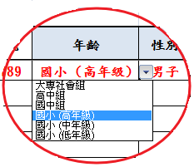
106年新北市松濤盃空手道錦標賽個人型報名表
參賽單位名稱
領隊
管理
教練

編號 | 姓名 | 單位 | 出生年月日 | 年齡 | 性別 | 競賽組別
Ex.1 | 王大同 | 新北勢國小 | 100.01.01 | 國小 (中年級) | 男子 | 甲組
1
2
3
4
5
6
7
8
9
10
11
12
13
14
15
16
17
18
19
20
21
22
23
24
25

通訊處 |  |  |  | 電話

參賽單位簽章

附註 | 報名表填寫完成後，電子檔請寄至競賽組信箱: maxwell_gow @yahoo.com.tw

